Лист1
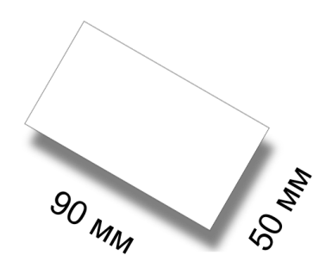
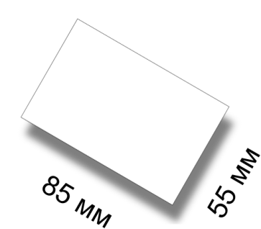
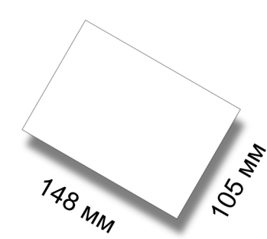
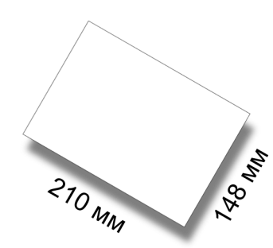
Визитка |  | Кредитка |  | Календарик карманный |  | А6 |  | А6 |  | А5 |  | А5
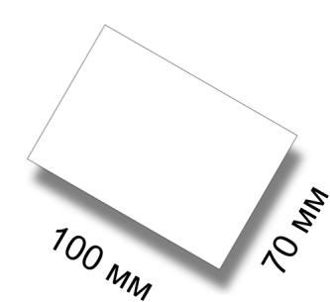

Размер 50х90 мм |  | Размер 55х85 мм |  | Размер 70х100 мм |  | Размер 105х148 мм |  | Размер 105х148 мм |  | Размер 148х210 мм |  | Размер 148х210 мм
Плотность 250 гр/кв.м |  | Плотность 250 гр/кв.м |  | Плотность 250 гр/кв.м |  | Плотность 90 гр/кв.м |  | Плотность 250 гр/кв.м |  | Плотность 90 гр/кв.м |  | Плотность 250 гр/кв.м
Исполнение за 72 часа |  | Исполнение за 72 часа |  | Исполнение за 72 часа |  | Исполнение за 72 часа |  | Исполнение за 72 часа |  | Исполнение за 72 часа |  | Исполнение за 72 часа
Без покрытия |  | Без покрытия |  | Без покрытия |  | Без покрытия |  | Без покрытия |  | Без покрытия |  | Без покрытия
Полноцвет с 2 сторон |  | Полноцвет с 2 сторон |  | Полноцвет с 2 сторон |  | Полноцвет с 2 сторон |  | Полноцвет с 2 сторон |  | Полноцвет с 2 сторон |  | Полноцвет с 2 сторон
1000 шт | 65 грн | 1000 шт | 65 грн | 1000 шт | 102 грн | 10000 шт | 606 грн | 1000 шт | 232 грн | 10000 шт | 894 грн | 1000 шт | 428 грн
2500 шт | 125 грн | 2500 шт | 145 грн | 2500 шт | 181 грн | 20000 шт | 1004 грн | 2500 шт | 368 грн | 20000 шт | 1780 грн | 2500 шт | 724 грн
5000 шт | 195 грн | 5000 шт | 240 грн | 5000 шт | 294 грн |  |  | 5000 шт | 680 грн | 50000 шт | 3792 грн | 5000 шт | 1284 грн
10000 шт | 391 грн | 10000 шт | 420 грн | 10000 шт | 528 грн |  |  | 10000 шт | 1285 грн |  |  | 10000 шт | 2498 грн
Плотность 350 гр/кв.м |  | Плотность 350 гр/кв.м |  | Плотность 350 гр/кв.м |  | Плотность 130 гр/кв.м |  | Плотность 350 гр/кв.м |  | Плотность 130 гр/кв.м |  | Плотность 350 гр/кв.м
Исполнение за 72 часа |  | Исполнение за 72 часа |  | Исполнение за 72 часа |  | Исполнение за 72 часа |  | Исполнение за 72 часа |  | Исполнение за 72 часа |  | Исполнение за 72 часа
Без покрытия |  | Без покрытия |  | Без покрытия |  | Без покрытия |  | Без покрытия |  | Без покрытия |  | Без покрытия
Полноцвет с 2 сторон |  | Полноцвет с 2 сторон |  | Полноцвет с 2 сторон |  | Полноцвет с 1 стороны |  | Полноцвет с 2 сторон |  | Полноцвет с 2 сторон |  | Полноцвет с 2 сторон
1000 шт | 80 грн | 1000 шт | 80 грн | 1000 шт | 132 грн | 1000 шт | 141 грн | 1000 шт | 262 грн | 1000 шт | 268 грн | 1000 шт | 447 грн
2500 шт | 160 грн | 2500 шт | 181 грн | 2500 шт | 224 грн | 2500 шт | 245 грн | 2500 шт | 468 грн | 2500 шт | 426 грн | 2500 шт | 900 грн
5000 шт | 323 грн | 5000 шт | 303 грн | 5000 шт | 404 грн | 5000 шт | 370 грн | 5000 шт | 810 грн | 5000 шт | 750 грн | 5000 шт | 1607 грн
10000 шт | 537 грн | 10000 шт | 537 грн | 10000 шт | 738 грн | 10000 шт | 643 грн | 10000 шт | 1394 грн | 10000 шт | 1110 грн | 10000 шт | 2822 грн
Плотность 350 гр/кв.м |  | Плотность 350 гр/кв.м |  | Плотность 350 гр/кв.м |  | Плотность 130 гр/кв.м |  | Плотность 350 гр/кв.м |  | Плотность 170 гр/кв.м |  | Плотность 350 гр/кв.м
Исполнение за 24 часа |  | Исполнение за 24 часа |  | Исполнение за 24 часа |  | Исполнение за 72 часа |  | Исполнение за 24 часа |  | Исполнение за 72 часа |  | Исполнение за 72 часа
Глянец с лицевой стороны |  | Глянец с лицевой стороны |  | Глянец с лицевой стороны |  | Без покрытия |  | Глянец с лицевой стороны |  | Без покрытия |  | Глянец с лицевой стороны
Полноцвет с 2 сторон |  | Полноцвет с 2 сторон |  | Полноцвет с 2 сторон |  | Полноцвет с 2 сторон |  | Полноцвет с 2 сторон |  | Полноцвет с 2 сторон |  | Полноцвет с 2 сторон
1000 шт | 105 грн | 1000 шт | 105 грн | 1000 шт | 142 грн | 1000 шт | 146 грн | 1000 шт | 283 грн | 1000 шт | 380 грн | 1000 шт | 477 грн
2000 шт | 199 грн | 2000 шт | 199 грн | 2000 шт | 292 грн | 2500 шт | 224 грн | 2000 шт | 565 грн | 2500 шт | 610 грн | 2500 шт | 984 грн
5000 шт | 450 грн | 5000 шт | 450 грн | 5000 шт | 708 грн | 5000 шт | 361 грн | 5000 шт | 1310 грн | 5000 шт | 1121 грн | 5000 шт | 2237 грн
10000 шт | 800 грн | 10000 шт | 800 грн | 10000 шт | 1362 грн | 10000 шт | 723 грн |  |  | 10000 шт | 2003 грн | 10000 шт | 4120 грн
Плотность 350 гр/кв.м |  | Плотность 350 гр/кв.м |  | Плотность 350 гр/кв.м |  | Плотность 170 гр/кв.м |  | Плотность 350 гр/кв.м
Исполнение за 72 часа |  | Исполнение за 72 часа |  | Исполнение за 72 часа |  | Исполнение за 72 часа |  | Исполнение за 72 часа
Глянец с лицевой стороны |  | Глянец с лицевой стороны |  | Глянец с лицевой стороны |  | Без покрытия |  | Глянец с лицевой стороны
Полноцвет с 2 сторон |  | Полноцвет с 2 сторон |  | Полноцвет с 2 сторон |  | Полноцвет с 2 сторон |  | Полноцвет с 2 сторон
1000 шт | 95 грн | 1000 шт | 95 грн | 1000 шт | 131 грн | 1000 шт | 199 грн | 1000 шт | 253 грн
2000 шт | 178 грн | 2000 шт | 178 грн | 2000 шт | 283 грн | 2500 шт | 341 грн | 2000 шт | 528 грн
5000 шт | 400 грн | 5000 шт | 400 грн | 5000 шт | 609 грн | 5000 шт | 558 грн | 5000 шт | 1138 грн
10000 шт | 700 грн | 10000 шт | 700 грн | 10000 шт | 1212 грн | 10000 шт | 1120 грн
Плотность 350 гр/кв.м
Исполнение за 72 часа
Матовая с обеих сторон
Полноцвет с 2 сторон
1000 шт | 144 грн
2000 шт | 268 грн
5000 шт | 386 грн
10000 шт | 642 грн
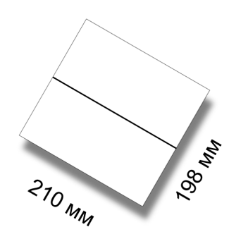
Евро |  | Евро |  | 2Евро |  | 2Евро |  | А4 |  | А4
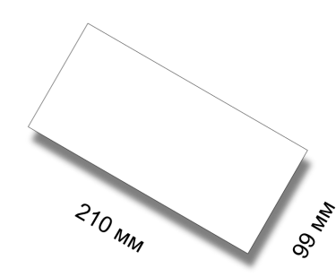
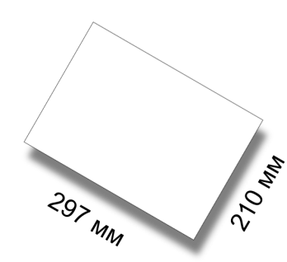

Размер 99х210 мм |  | Размер 99х210 мм |  | Размер 198х210 мм |  | Размер 198х210 мм |  | Размер 210х297 мм |  | Размер 210х297 мм
Плотность 90 гр/кв.м |  | Плотность 250 гр/кв.м |  | Плотность 90 гр/кв.м |  | Плотность 350 гр/кв.м |  | Плотность 90 гр/кв.м |  | Плотность 350 гр/кв.м
Исполнение за 72 часа |  | Исполнение за 72 часа |  | Исполнение за 72 часа |  | Исполнение за 72 часа |  | Исполнение за 72 часа |  | Исполнение за 72 часа
Без покрытия |  | Без покрытия |  | Без покрытия |  | Без покрытия |  | Без покрытия |  | Без покрытия
Полноцвет с 2 сторон |  | Полноцвет с 2 сторон |  | Полноцвет с 2 сторон |  | Полноцвет с 2 сторон |  | Полноцвет с 2 сторон |  | Полноцвет с 2 сторон
10000 шт | 633 грн | 1000 шт | 302 грн | 10000 шт | 1167 грн | 1000 шт | 622 грн | 10000 шт | 1803 грн | 1000 шт | 896 грн
20000 шт | 1218 грн | 2500 шт | 506 грн | 20000 шт | 2237 грн | 2500 шт | 1168 грн | 20000 шт | 3210 грн | 2500 шт | 1692 грн
50000 шт | 2725 грн | 5000 шт | 827 грн | 50000 шт | 5150 грн | 5000 шт | 2100 грн | 50000 шт | 7190 грн | 5000 шт | 3018 грн
 |  | 10000 шт | 1654 грн |  |  | 10000 шт | 3886 грн |  |  | 10000 шт | 5344 грн
Плотность 130 гр/кв.м |  | Плотность 350 гр/кв.м |  | Плотность 130 гр/кв.м |  | Плотность 350 гр/кв.м |  | Плотность 130 гр/кв.м |  | Плотность 350 гр/кв.м
Исполнение за 72 часа |  | Исполнение за 72 часа |  | Исполнение за 24 часа |  | Исполнение за 24 часа |  | Исполнение за 72 часа |  | Исполнение за 24 часа
Без покрытия |  | Без покрытия |  | Без покрытия |  | Глянец с лицевой стороны |  | Без покрытия |  | Глянец с лицевой стороны
Полноцвет с 2 сторон |  | Полноцвет с 2 сторон |  | Полноцвет с 2 сторон |  | Полноцвет с 2 сторон |  | Полноцвет с 2 сторон |  | Полноцвет с 2 сторон
1000 шт | 194 грн | 1000 шт | 328 грн | 1000 шт | 368 грн | 1000 шт | 827 грн | 1000 шт | 512 грн | 1000 шт | 1070 грн
2500 шт | 348 грн | 2500 шт | 684 грн | 2500 шт | 624 грн | 2000 шт | 1555 грн | 2500 шт | 827 грн | 2000 шт | 2040 грн
5000 шт | 460 грн | 5000 шт | 1270 грн | 5000 шт | 886 грн | 3000 шт | 2283 грн | 5000 шт | 1236 грн | 3000 шт | 3210 грн
10000 шт | 780 грн | 10000 шт | 2043 грн | 10000 шт | 1484 грн | 5000 шт | 3847 грн | 10000 шт | 2220 грн | 5000 шт | 5150 грн
Плотность 170 гр/кв.м |  | Плотность 350 гр/кв.м |  | Плотность 170 гр/кв.м |  | Плотность 350 гр/кв.м |  | Плотность 170 гр/кв.м |  | Плотность 350 гр/кв.м
Исполнение за 72 часа |  | Исполнение за 24 часа |  | Исполнение за 72 часа |  | Исполнение за 72 часа |  | Исполнение за 72 часа |  | Исполнение за 72 часа
Без покрытия |  | Глянец с лицевой стороны |  | Без покрытия |  | Глянец с лицевой стороны |  | Без покрытия |  | Глянец с лицевой стороны
Полноцвет с 2 сторон |  | Полноцвет с 2 сторон |  | Полноцвет с 2 сторон |  | Полноцвет с 2 сторон |  | Полноцвет с 2 сторон |  | Полноцвет с 2 сторон
1000 шт | 263 грн | 1000 шт | 423 грн | 1000 шт | 546 грн | 1000 шт | 740 грн | 1000 шт | 710 грн | 1000 шт | 953 грн
2500 шт | 418 грн | 2000 шт | 797 грн | 2500 шт | 819 грн | 2000 шт | 1380 грн | 2500 шт | 1148 грн | 2000 шт | 1823 грн
5000 шт | 684 грн | 5000 шт | 2018 грн | 5000 шт | 1298 грн | 3000 шт | 2030 грн | 5000 шт | 1679 грн | 3000 шт | 2710 грн
10000 шт | 1284 грн |  |  | 10000 шт | 2540 грн | 5000 шт | 3355 грн | 10000 шт | 3258 грн | 5000 шт | 4280 грн
 |  | Плотность 350 гр/кв.м |  | Плотность 250 гр/кв.м |  |  |  | Плотность 250 гр/кв.м
 |  | Исполнение за 72 часа |  | Исполнение за 72 часа |  |  |  | Исполнение за 72 часа
 |  | Глянец с лицевой стороны |  | Без покрытия |  |  |  | Без покрытия
 |  | Полноцвет с 2 сторон |  | Полноцвет с 2 сторон |  |  |  | Полноцвет с 2 сторон
 |  | 1000 шт | 380 грн | 1000 шт | 584 грн |  |  | 1000 шт | 928 грн
 |  | 2000 шт | 760 грн | 2500 шт | 857 грн |  |  | 2500 шт | 1384 грн
 |  | 5000 шт | 1727 грн | 5000 шт | 1355 грн |  |  | 5000 шт | 1860 грн
 |  | 10000 шт | 3200 грн | 10000 шт | 2600 грн |  |  | 10000 шт | 3401 грн
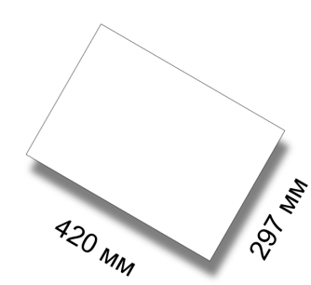

A3 |  | A3 |  | A2 |  | A2 |  | A2 |  | A2

Размер 297х420 мм |  | Размер 297х420 мм |  | Размер 420х594 мм |  | Размер 420х594 мм |  | Размер 420х594 мм |  | Размер 420х594 мм
Плотность 90 гр/кв.м |  | Плотность 250 гр/кв.м |  | Плотность 115 гр/кв.м |  | Плотность 130 гр/кв.м |  | Плотность 170 гр/кв.м |  | Плотность 200 гр/кв.м
Исполнение за 72 часа |  | Исполнение за 72 часа |  | Исполнение за 24 часа |  | Исполнение за 72 часа |  | Исполнение за 72 часа |  | Исполнение за 72 часа
Без покрытия |  | Без покрытия |  | Без покрытия |  | Без покрытия |  | Без покрытия |  | Без покрытия
Полноцвет с 2 сторон |  | Полноцвет с 2 сторон |  | Полноцвет с 1 сторона |  | Полноцвет с 2 стороны |  | Полноцвет с 1 сторона |  | Полноцвет с 2 стороны
10000 шт | 3023 грн | 1000 шт | 1361 грн | 100 шт | 855 грн | 500 шт | 1940 грн | 100 шт | 1041 грн | 500 шт | 2231 грн
20000 шт | 5892 грн | 2500 шт | 2331 грн | 250 шт | 944 грн | 1000 шт | 2134 грн | 250 шт | 1170 грн | 1000 шт | 2425 грн
50000 шт | 13980 грн | 5000 шт | 3304 грн | 500 шт | 992 грн | 2500 шт | 3304 грн | 500 шт | 1267 грн | 2500 шт | 3831 грн
 |  | 10000 шт | 6220 грн | 10000 шт | 1294 грн | 5000 шт | 4753 грн | 10000 шт | 1855 грн | 5000 шт | 6308 грн
 |  |  |  | 2500 шт | 2265 грн |  |  | 2500 шт | 3261 грн
 |  |  |  | 5000 шт | 3889 грн |  |  | 5000 шт | 5447 грн
Плотность 130 гр/кв.м |  | Плотность 350 гр/кв.м |  | Плотность 115 гр/кв.м |  | Плотность 150 гр/кв.м |  | Плотность 170 гр/кв.м
Исполнение за 72 часа |  | Исполнение за 72 часа |  | Исполнение за 72 часа |  | Исполнение за 72 часа |  | Исполнение за 72 часа
Без покрытия |  | Без покрытия |  | Без покрытия |  | Без покрытия |  | Без покрытия
Полноцвет с 2 сторон |  | Полноцвет с 2 сторон |  | Полноцвет с 2 стороны |  | Полноцвет с 1 сторона |  | Полноцвет с 2 стороны
1000 шт | 992 грн | 1000 шт | 1682 грн | 500 шт | 1897 грн | 100 шт | 973 грн | 500 шт | 2134 грн
2500 шт | 1655 грн | 2000 шт | 3013 грн | 1000 шт | 2091 грн | 250 шт | 1041 грн | 1000 шт | 2328 грн
5000 шт | 2480 грн | 5000 шт | 5294 грн | 2500 шт | 3307 грн | 500 шт | 1119 грн | 2500 шт | 3589 грн
10000 шт | 4480 грн | 10000 шт | 10110 грн | 5000 шт | 4762 грн | 10000 шт | 1558 грн | 5000 шт | 5723 грн
 |  |  |  |  |  | 2500 шт | 2829 грн
 |  |  |  |  |  | 5000 шт | 4852 грн
Плотность 170 гр/кв.м |  | Плотность 350 гр/кв.м |  | Плотность 130 гр/кв.м |  | Плотность 150 гр/кв.м |  | Плотность 200 гр/кв.м
Исполнение за 72 часа |  | Исполнение за 72 часа |  | Исполнение за 72 часа |  | Исполнение за 72 часа |  | Исполнение за 72 часа
Без покрытия |  | Глянец с лицевой стороны |  | Без покрытия |  | Без покрытия |  | Без покрытия
Полноцвет с 1 стороны |  | Полноцвет с 2 сторон |  | Полноцвет с 1 сторона |  | Полноцвет с 2 стороны |  | Полноцвет с 1 сторона
1000 шт | 973 грн | 1000 шт | 1988 грн | 100 шт | 924 грн | 500 шт | 2037 грн | 100 шт | 1070 грн
2500 шт | 1555 грн | 2000 шт | 3769 грн | 250 шт | 1075 грн | 1000 шт | 2231 грн | 250 шт | 1230 грн
5000 шт | 2631 грн |  |  | 500 шт | 1121 грн | 2500 шт | 3346 грн | 500 шт | 1315 грн
10000 шт | 4580 грн |  |  | 10000 шт | 1342 грн | 5000 шт | 5338 грн | 1000 шт | 1772 грн
 |  |  |  | 2500 шт | 2431 грн |  |  | 2500 шт | 3304 грн
 |  |  |  | 5000 шт | 3993 грн |  |  | 5000 шт | 5632 грн
Плотность 170 гр/кв.м
Исполнение за 72 часа
Без покрытия
Полноцвет с 2 сторон
1000 шт | 1264 грн
2500 шт | 2060 грн
5000 шт | 3210 грн
10000 шт | 6080 грн
Папка цельновысечная под формат А4 с высечкой под визитную карточку.
Штамп 1 |  |  |  | Штамп 2 |  |  |  | Штамп 3
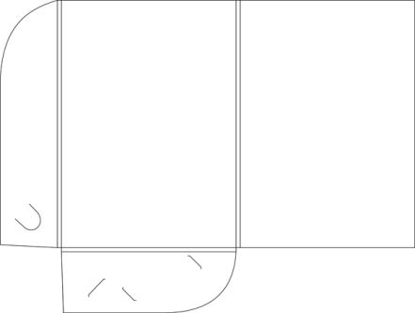
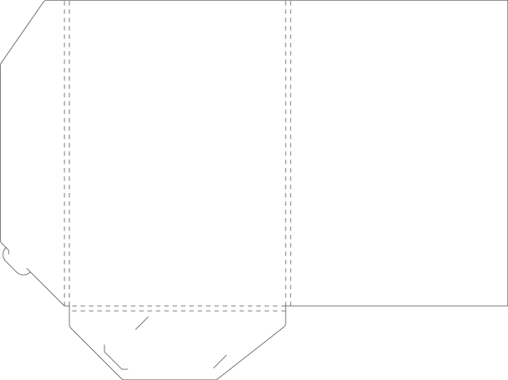
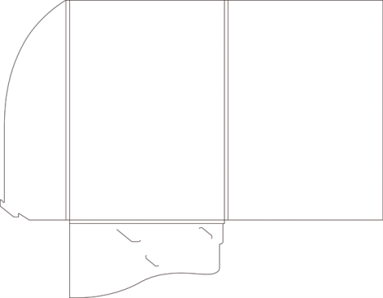

Мелованная матовая бумага 350 г/м2. Печать 4+0.
Без постобработки |  | УФ-лакировка |  | Выборочная УФ-лакировка |  | Глянцевая ламинация |  | Матовая ламинация |  | Матовая ламинация + выборочная УФ-лакировка
250 шт | 1655 грн | 250 шт | 1749 грн | 250 шт | 1887 грн | 250 шт | 1849 грн | 250 шт | 1887 грн | 250 шт | 2140 грн
500 шт | 2043 грн | 500 шт | 2195 грн | 500 шт | 2304 грн | 500 шт | 2334 грн | 500 шт | 2392 грн | 500 шт | 2683 грн
1000 шт | 2625 грн | 1000 шт | 2970 грн | 1000 шт | 3080 грн | 1000 шт | 3207 грн | 1000 шт | 3306 грн | 1000 шт | 3691 грн
2000 шт | 4468 грн | 2000 шт | 5247 грн | 2000 шт | 5296 грн | 2000 шт | 5442 грн | 2000 шт | 5796 грн | 2000 шт | 6600 грн

Мелованная матовая бумага 350 г/м2. Печать 4+4.
Без постобработки |  | УФ-лакировка |  | Выборочная УФ-лакировка |  | Глянцевая ламинация |  | Матовая ламинация |  | Матовая ламинация + выборочная УФ-лакировка
250 шт | 2351 грн | 250 шт | 2575 грн | 250 шт | 2623 грн | 250 шт | 2575 грн | 250 шт | 2623 грн | 250 шт | 2906 грн
500 шт | 2789 грн | 500 шт | 3000 грн | 500 шт | 3210 грн | 500 шт | 3110 грн | 500 шт | 3218 грн | 500 шт | 3409 грн
1000 шт | 3361 грн | 1000 шт | 3720 грн | 1000 шт | 3797 грн | 1000 шт | 3903 грн | 1000 шт | 4280 грн | 1000 шт | 4475 грн
2000 шт | 5240 грн | 2000 шт | 5910 грн | 2000 шт | 6008 грн | 2000 шт | 6408 грн | 2000 шт | 6602 грн | 2000 шт | 7378 грн

Срок изготовления - до 5 рабочих дней с момента предоставления правильного оригинал макета.
Хенгер
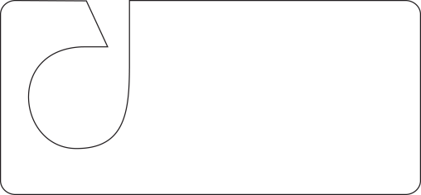

Мелованная глянцевая бумага 170 г/м2. |  |  |  |  |  |  | Мелованная глянцевая бумага 250 г/м2.
Тираж | 1000 шт | 2500 шт | 5000 шт | 7500 шт | 10000 шт | 15000 шт | Тираж | 1000 шт | 2500 шт | 5000 шт | 7500 шт | 10000 шт | 15000 шт
печать 4+0 | 488 грн | 738 грн | 1218 грн | 1655 грн | 1986 грн | 2725 грн | печать 4+0 | 506 грн | 978 грн | 1416 грн | 1966 грн | 2300 грн | 3006 грн
печать 4+4 | 488 грн | 738 грн | 1218 грн | 1655 грн | 1986 грн | 2725 грн | печать 4+4 | 506 грн | 978 грн | 1416 грн | 1966 грн | 2300 грн | 3006 грн

Срок изготовления - до 5 рабочих дней с момента предоставления правильного оригинал макета.
Наклейка
Самоклеющаяся бумага Reflatak плотностью 163 г.м2. Печать 4+0.
 | 50*90 |  | 70*100 |  | 90*210 |  | 148*210 |  | 198*210
250 шт | 58.80 грн |  | 38 грн |  | 185 грн |  | 282 грн |  | 368 грн
500 шт | 83.50 грн |  | 124 грн |  | 292 грн |  | 423 грн |  | 575 грн
1000 шт | 127 грн |  | 185 грн |  | 409 грн |  | 540 грн |  | 798 грн
2000 шт | 204 грн |  | 305 грн |  | 482 грн |  | 885 грн |  | 1342 грн

Срок изготовления - до 5 рабочих дней с момента предоставления правильного оригинал макета.

